容器尺寸量測說明
容器尺寸量測說明：
圓柱型容器 | 橫式容器 | 球型容器 | 方柱型容器 | 鋼 瓶
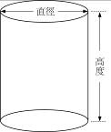 | 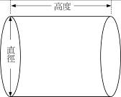 | 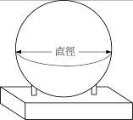 | 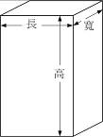 | 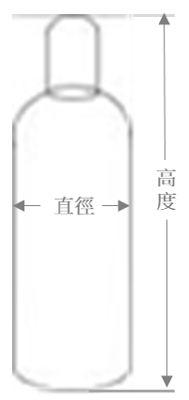

填寫說明：
1. 產業類別主要分為積體電路、光電、電腦及周邊、通訊、精密機械、生物技術及其他等類別。
2. 同一種化學物質，依不同濃度、容器種類或尺寸等，請分列填寫；表格列不足可自行新增。
3. 容器種類為金屬容器(如鐵桶、不銹鋼桶、鋁桶等) 、非金屬容器(塑膠桶(瓶)、玻璃瓶、紙袋、太空包及IBC桶等) 及壓力容器(壓力儲槽及鋼瓶)等。
4. 淨重：為化學品實際重量（公斤）；內容積：為容器所能容納化學品之體積（公升）。
5. 壓力容器：請務必填寫內容積（公升）及罐裝錶壓（kg/cm2），單位不同者請標註單位。
6. 容器尺寸填寫單位為「公分」；各項容器尺寸之長、寬、高或直徑之量測，參考下圖。

容器材質(下拉選單連結勿刪除) | 容器材質(下拉選單連結勿刪除) | 管制量倍數(下拉選單連結勿刪除)
固體 | 金屬容器 | 管制量30倍以上
液體 | 非金屬容器 | 管制量50倍以上
氣體 | 壓力容器 | 管制量100倍以上

